Photo
3012.02.0006 | 3013.01.0011 | 3013.01.0037 | 3013.01.0014

3013.00.0009 | 3013.05.0003 | 3013.05.0004

 | 3013.01.0007 | 3013.01.0009 | 3013.00.0010

3013.05.0000 | 3013.05.0001 | 3015.02.0022 | 3015.02.0000
 |  | 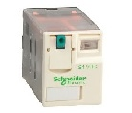
3011.00.0010 | 3013.02.0031 | 3013.02.0047 | 3063.00.0010

